Javi
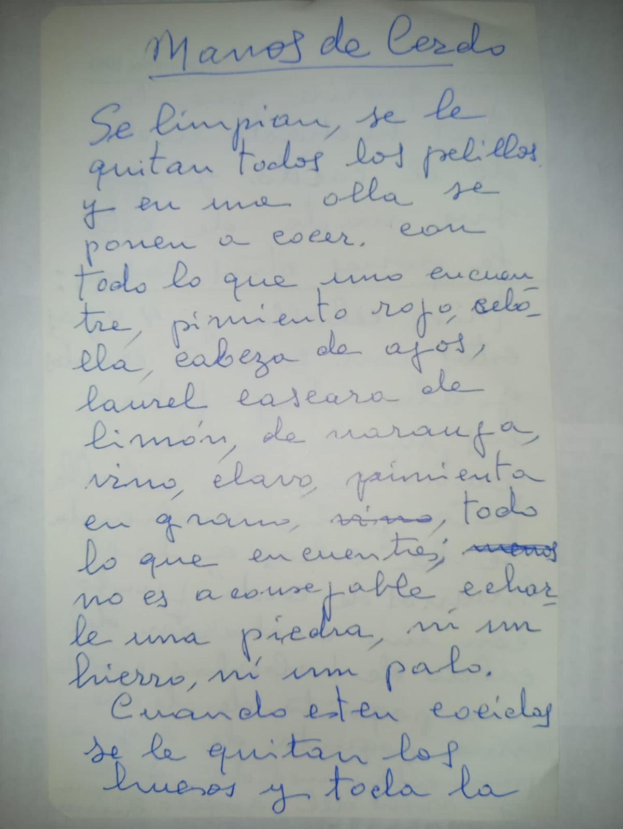
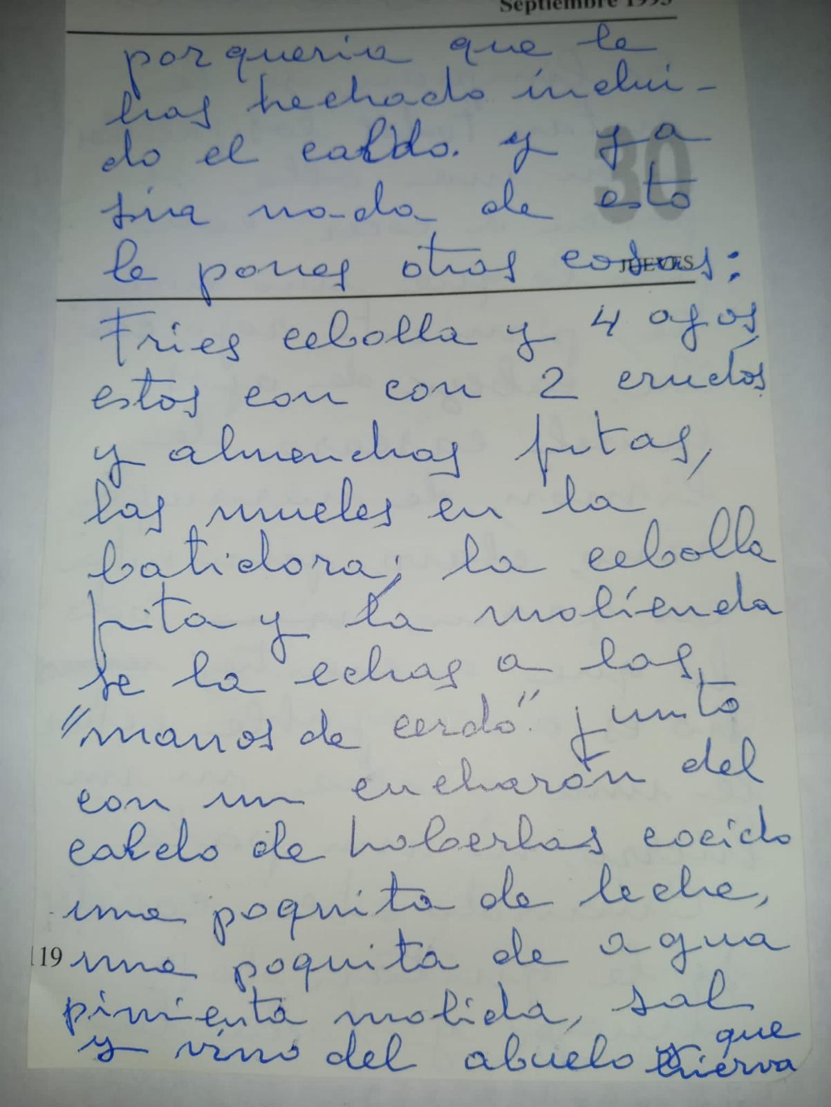
Manitas de cerdo de la abuela

Pi
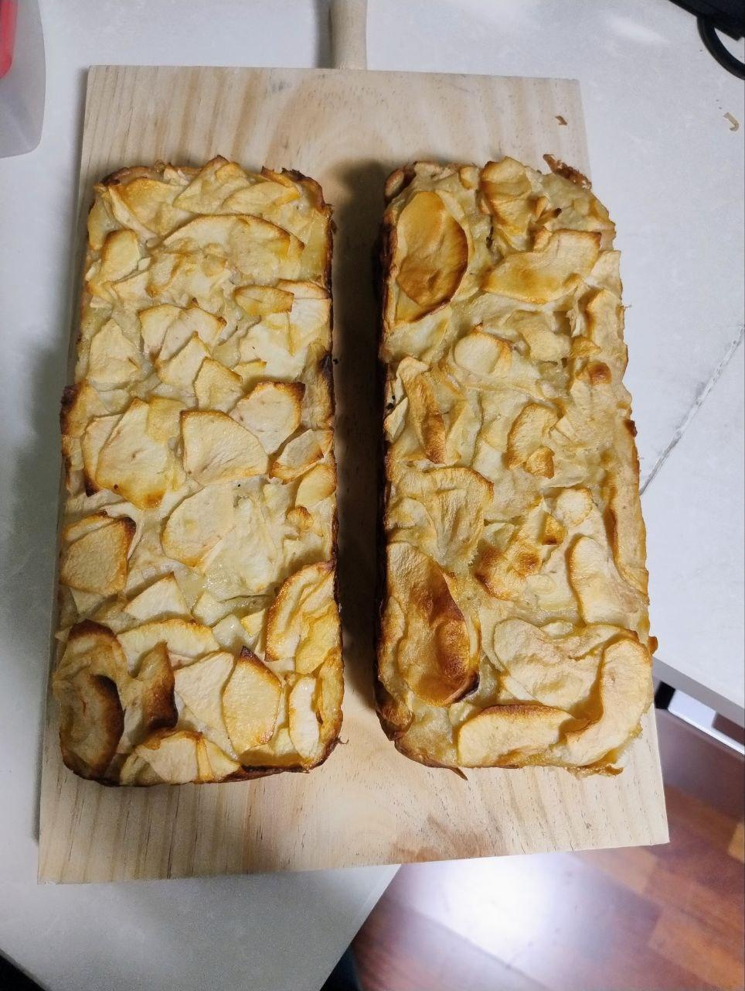
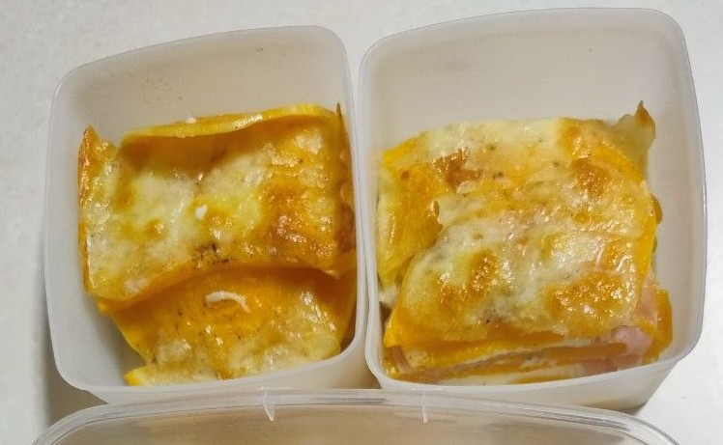
Pastel de manzana | - 50 g de azúcar - 2 huevos - 120 ml leche - 95 g de harina - 1 cdta. de levadura Royal - Un chorrito de esencia de vainilla - 25 g de mantequilla derretida - Una pizca de sal - 4 manzanas medianas 1. Batir en un bol el azúcar con los huevos hasta que espumen un poco. 2. Añadir los líquidos, mezclar y añadir los sólidos. Mezclar hasta que no queden grumos (yo lo he batido con las varillas). 3. Pelar las manzanas y cortarlas en láminas finas, a ser posible, con un cortador o rallador. 4. Añadirlas a la masa, mezclar con cuidado en movimientos envolventes y verter en un molde previamente untado en mantequilla o con papel de horno. 5. Hornear 40-50 a 180 grados. 6. Opcional: echarle azúcar glass por encima para presentarlo.
Lasaña de calabaza | - Calabaza - Sal - Aceite - Pimienta - York/pavo o relleno al gusto - Queso enn lonchas para el relleno - Mozarella para la última capa (yo he usado fresca) La cantidad de los ingredientes depende del recipiente que tengamos y de las capas que queramos hacer. Básicamente: 1. Pelar una calabaza y partirla en medias lunas finitas (recomiendo ir partiendo poco a poco y según las necesitemos). 2. Coger el molde donde lo vayamos a hacer y aceitar la base o usar papel de horno. 3. Capa de medias lunas de calabaza, aceite, sal y pimienta. Capa de lonchas de york. Capa de lonchas de queso. Capa de calabaza, aceite, sal y pimienta. Y así hasta que te hartes. 4. Arriba del todo, una mozarella fresca desmigada o el queso que te guste. 5. Al horno, 180 ºC unos 35-45 minutos, según el grosor de la lasaña y la potencia del horno.

